Table 1
"-,
NELTKLASSE ZURICH Page 1 of;


Meeting 1998

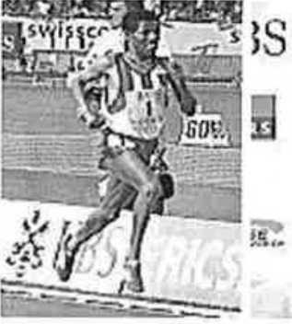

RESULTATE _ Oberlegener Sieger und doppelte Siegerin: Haile Gebrselassie und Marion Jones. |  |  |  |  |  |  |  |  |  |  |  |  |  |  |  |  |  |  |  |  | Top News Andre Bucher senkt im von Japhe1 Kimutai gewonnenen 800-m-Renn den Schweizer Rekord auf 1:44,96 fallt Trainer Andy Vogtli um den He
TE Q | XTE UOTES

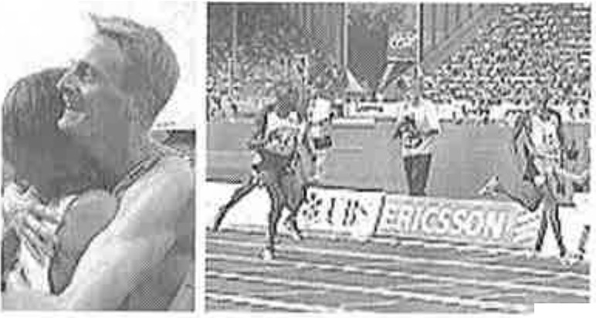
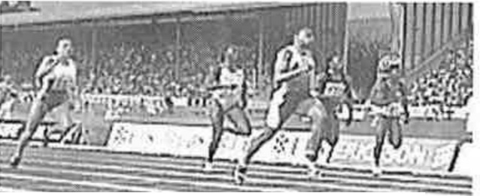

* UBS |  |  |  |  |  |  |  |  |  |  | Die Tempomacher (11.08) ZeitpJan (Stand: 11.08./16 Uhr)
"Walk |  |  |  | ot Fame" enthullt
"Jugend trainiert |  |  |  |  |  |  |  |  | mit
_ (11.8.) _ |  |  |  |  |  |  |  |  |  |  |  |  |  |  |  |  |  |  | - -- --- - - - - -
,WeJtktasse" (10.8.) Allgem iner Vorschautext(10.8.) Schweizer Vorschau (10.8.) Teiln.eh merlisten (Stand: 10.08./21 Uhr) E.r_e_is_@ ld Ohne Sprinter Greene und Boldon _ Langst reck_en _ Statistisches Weltrekorde in Zurich Stadion-Rekorde _ "D UQldene Buch" der_Er_au n Weltrekorde Europarekorde Medaillengewinner OS/WM/EM 199... 1997 _M egaill Jlgewinnerinnen OS/WM/EM |  |  |  |  |  |  |  |  |  |  |  |  |  |  |  |  |  |  |  | Marion Jones siegt Ober 100 m in 10,77 Sekunden und wahrt damit c Chancen auf einen Anteil am Gold League-Jackpot, was auch Bryan Bronson (400 m HOrden), Hicham Guerrouj (1500 m) und Haile Gebrselassie (5000 m) gelang. Ausgeschieden ist dagegegen Ch, Opara, die Ober 400 m von Grit Bn (49,51) geschlagen wurde. Jahresweltbestleistungen: 800 m Frauen: Maria Mutola (M02 1:56,11 11Om Hurden Manner: Allen John (USA) 12,98 400 m Manner: Michael Johnson (USA) 43,69 Hoch Manner: Sergei Klyugin (RU: 2,36 Weit Frauen: Marion Jones (USA) (egalisiert) Zweitbeste Leistung in diesem J 800 m Manner: Japheth Kimutai ( 1:42,87
l_Qp-Feldet in d |  |  |  |  |  |  |  | eJLMittel- und
Pre |  | s_ | s1!-Konferenzen
"Das goldene Buch" der |  |  |  |  |  |  |  |  |  |  |  | Manner
'19_94--1 997 1500 m Manner: Hicham El Guerre (MAR) 3:26,45 (auch zweitbeste Leistung aller Zeiten) 400 m Hurden Frauen: Kim Batten (USA) 52,84
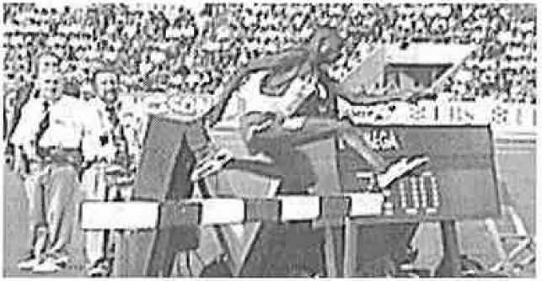
Bernard Barmasai gewann Ober 3( m Steeple in 8:01,98
Rollstuhlfahrer Franz Nietlispach bescherte dem Letzigrund einen weiteren Weltrekord. Der Schweizi fuhr die 1500 m in 2:59,95 und durchbrach damit als erster Rollstuhlsportler die 3-Minuten-Ma


...
T, ::JSS_{ZU}c_{RICH}
(
* UBS

Meeting 1998 l(>W> .fl l' 1 Zeitplan / Time Table
.ast modified: Tuesday, August 11th 1998 at 16:07

17:50 4x100m LCZ / 4x100m LCZ 18:00 1500m UBS-Cup Men/ 1500m UBS-Cup Men 18:05 1500m Frauen Nat/ 1500m UBS-Cup Women 18:15 400m Manner National I 400m Men National 18:20 800m Manner/ 800m Men B-Serie 18:25 400m Harden Manner/ 400m Hurdles Men B-Serie 18:35 1500m Manner/ 1500m Men B-Serie 18:45 100m Manner/ 100m Men Heat 1 18:45 100m Manner/ 100m Men Heat 2 18:45 100m H0rden Frauen/ 100m Hurdles Women Heat 1 18:45 100m HOrden Frauen/ 100m Hurdles Women Heat 2 19:00 11Om Hurden Manner/ 11Om Hurdles Men B-Serie 19:10 Stabhoch Manner/ Pole Vault Men GOLDEN LEAGUE EVENT 19:10 Dreisprung Manner / Triple JumQ Men GOLDEN LEAGUE EVENT 19:10 100m Frauen/ 100m Women B-Serie 19:35 J500m Rollstuhlf. M / 1500m Wheelchair Men

19:35 Diskus Manner/ Discus Men 19:45 100m Manner/ 100m Men Heat3 20:02 800m Frauen / 800m Women 20:10 110m H0rden Manner/ 110m Hurdles Men Combined Result 20:10 110m Hurden Manner/ 110m Hurdles Men A-Serie 20:20 800m Manner/ 800m Men Combined Result 20:20 800m Manner/ 800m Men A-Serie 20:30 100m Frauen/ 100m Women Combined Result 20:30 100m Frauen/ 100m Women GOLDEN LEAGUE EVENT 20:50 1500m Manner/ 1500m Men GOLDEN LEAGUE EVENT 21:00 100m Manner/ 100m Men GOLDEN LEAGUE EVENT 21:00 Speerwurf Frauen / Javelin Women GOLDEN LEAGUE EVENT 21:10 400m Frauen/ 400m Women GOLDEN LEAGUE EVENT 21:20 1500m Frauen/ 1500m Women GOLDEN LEAGUE EVENT 21:25 Weitsprung Frauen / Long Jump Women 21:30 400m Hurden Manner I 400m _l-::!u r dles Men Combined Re§ult 21:30 400m H0rden Manner/ 400m Hurdles Men GOLDEN LEAGUE EVENT 21:30 400m Hurden Frauen / 400m Hurdles Women GOLDEN LEAGUE EVENT 21:40 3000m Hindernislauf / 3000m Steeplechas 21:55 100m Hyrden Frauen/ 100m Hurdles Women GOLDEN LEAGUE EVJ;NI 22:05 400m Manner/ 400m Men GOLDEN LEAGUE EVE 22:15 500Q_m MMneLL 5000m Men_G OLDEN LEAGUEEVENT
1ttp://www.weltklasse.ch/archive/1998/TTABLE.HTML 15/06/200, L, /

I - BA[K,- - -- ,_-l

·•
O r.\/lf ll)'' 7
Meeting 1998 Ergebnis / Results
.ast modified: Wednesday, August 12th 1998 at 19:47
I00m Men Heat 1 |  |  |  |  |  |  |  |  |  |  |  |  | WR 9.84 wind -0.9
rank |  |  | no |  | athlete |  |  |  |  |  |  |  |  |  | nat | time
1 |  |  | 116 |  | BAILEY, Donovan |  |  |  |  |  |  |  |  |  | CAN | 10.06
2 |  |  | 119 |  | THOMPSON, Obadele |  |  |  |  |  |  |  |  |  | BAR | 10.09
3 |  |  | 125 |  | LEWIS, Brian |  |  |  |  |  |  |  |  |  | USA | 10.19
4 |  |  | 120 |  | HARDEN, Tim |  |  |  |  |  |  |  |  |  | USA | 10.24
5 |  |  | 133 |  | MYLES-MILLS, Leonard |  |  |  |  |  |  |  |  |  | GHA | 10.30
6 |  |  | 128 |  | MALCOLM, Christian |  |  |  |  |  |  |  |  |  | GBR | 10.39
7 |  |  | 118 |  | WIDMER, Kevin |  |  |  |  |  |  |  |  |  | SUI | 10.65
'
- --.'.

e,

12.Sep te m ber ERGEBNISSE UND REKORDE 8 t: R l. i N IS TAF 2003 2002 2001 2000 1999 1998 1997 |  |  |  |  |  |  |  |  |  |  |  |  |  |  |  |  |  |  |  |  |  |  | 200i HOMI

Top 10 der JSTA F'-Starter tSTA:F Gew!nner: 1937«10 00 GoldtHl Four/Golden League Zus.eha:

Ergebnisse 2003
Frauen Manner JuniQreD
100 m A 400 m 800m 3.ooo m _j .JLl.Q_Q HUrden: 1l StabhochSJlli!.!JS Speerwurf

Gold |  |  |  |  |  |  | L - - |  |  |  |  | 2003

 |  |  |  |  |  | Oslo 27. Juni |  |  |  | Paris 4. Juli |  |  |  | Rom 11. Juli |  |  | Berlin 10. Aug | Zurich 15. Aug. |  |  |  | Brussel 5. Sept.
MANNER
100 m |  |  |  |  |  | Mark Lewis- Francis (GBR) 10.12 |  |  |  | Bernard Williams (USA) 10.05 |  |  |  | John Capel (USA) 10.04 |  |  | Fredericks Frank (NAM) 10.23 | Capel John (USA) und Gatlin Justin (USA) 9.97 |  |  |  | Powell Asafa (JAM) 10.02
800 m |  |  |  |  |  | Mbulaeni Mulaudzi (RSA) 1:44,11 min |  |  |  | Juri Borsakowski (RUS) 1:43,94 min |  |  |  | Mbulaeni Mulaudzi (RSA) 1:44,00 min |  |  | Sepeng Hezekiel (RSA) 1:44.71 | Mulaudzi Mbualeni (RSA) 1:44.12 |  |  |  | Bungei Wilfred (KEN) 1:42.52
3000 I 5000m |  |  |  |  |  | Kenenisa Bekele (ETH) 12: 52,26 min |  |  |  | Abraham Chebii (KEN) 12:53,37 min |  |  |  | Abraham Chebii (KEN) 12: 57,14 min |  |  | Muchero Leonard (KEN) 7:38.36 | Kibowen John (KEN) 13:01.01 |  |  |  | Sa"idi- Sief Ali (ALG) 7:30.79
110m H. |  |  |  |  |  | Stanislav Olijars (LAT) 13,14s |  |  |  | Allen Johnson (USA) 12,97s |  |  |  | Allen Johnson (USA) 13,08s |  |  | Olijars Stanislavs (LAT) 13.15 | Ross Duane (USA) 13.22 |  |  |  | Johnson Allen (USA) 13.16
Stabhoch- sprung |  |  |  |  |  | Nick Hysong (USA) 5,50m |  |  |  | Derek Miles (USA) 5,76m |  |  |  | Romain Mesnil (FRA) 5,92 |  |  | Markov Dimitri (AUS) 5.86 | Brits Okkert (RSA) 5.80 |  |  |  | Yurchenko Denys (UKR) 5.80
Speer |  |  |  |  |  | Sergej Makarow (RUS) 85,61m |  |  |  | Jan Zelezny (CZE) 89,06m |  |  |  | Sergej Makarow (RUS) 84,74m |  |  | Hecht Raymond (GER) 84.32 | Zelezny Jan (CZE) 87.95 |  |  |  | Henry Boris (GER) 84.33

FRAUEN
100 m |  |  |  |  |  | Chandra Sturrup (BAH) 10,96s |  |  |  | Chandra Sturrup (BAH) 11,0ls |  |  |  | Chandra Sturrup (BAH) 10,89s |  |  | White Kelly (USA) 10.84 | Gaines Chryste (USA) 10.89 |  |  |  | White Kelly (USA) 10.87
800 m |  |  |  |  |  | Maria Mutola (MOZ) 2:00,62min |  |  |  | Maria Mutola (MOZ) 1:57,58 min |  |  |  | Maria Mutola (MOZ) 1:57,21 min |  |  | Maria Mutola (MOZ) 1:59,01 min | Maria Mutola (MOZ) 1:59,93 min |  |  |  | Maria Mutola (MOZ) 1:57,78 min
1500 m |  |  |  |  |  | Irina Lisinskaja (UKR) 4:04,62min |  |  |  | Natalia Rodriguez (ESP) 4:03,33min |  |  |  | Olga Jegorowa (RUS) 4:01,00min |  |  | Ayhan Sureya (TUR) 3: 59.58 | Ayhan Sureya (TUR) 3: 55.60 |  |  |  | Ayhan Sureyya (TUR) 3: 55.33
400m H. |  |  |  |  |  | Jana Pittman (AUS) 54,42s |  |  |  | Sandra Glover (USA) 54,47s |  |  |  | Jana Pittman (AUS) 53,62s |  |  | Pittman Jana (AUS) 53.94 | Glover Sandra (USA) 54.50 |  |  |  | Pechonkina Yuliya (RUS) 53.49
Hochspr. |  |  |  |  |  | Inga Babakowa (UKR) |  |  |  | Bianka Vlasic (CRO) 1,99m |  |  |  | Hestrie Cloete (RSA) 2,00m |  |  | Cloete Hestrie (RSA) | Cloete Hestrie (RSA) |  |  |  | Cloete Hestrie (RSA)
 |  |  |  |  |  | 2,0lm |  |  |  |  |  |  |  |  |  |  | 2.05 | 2.03 |  |  |  | 2.03
Dreispr.. |  |  |  |  |  | Yamile Aldama (CUB) 15,llm |  |  |  | Tatjana Lebedewa (RUS) 15,12m |  |  |  | Yamile Aldama (CUB) 15,29m |  |  | Lebedeva Tatyana (RUS) 14.89 | Mbango Etone Fran<;oise (CMR) 14.87 |  |  |  | Lebedeva Tatyana (RUS) 15.14

